Φύλλο2
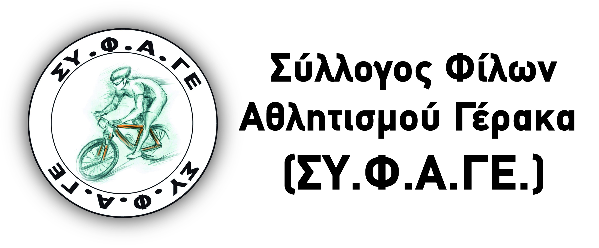
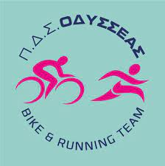
 |  |  |  | ΚΙΝ: 6979973675
 |  |  |  | admin@bncycing.com

Σύλλογος:

Εκπρόσωπος: |  |  | Τηλέφωνο επικοινωνίας:
Προπονητής: |  |  | Τηλέφωνο επικοινωνίας:

ΔΗΛΩΣΗ ΣΥΜΜΕΤΟΧΗΣ «MTB ΓΕΡΑΚΑΣ 2022 VOL.2 - XCC» 13 ΜΑΡΤΙΟΥ 2022, ΓΕΡΑΚΑΣ

Συμμετέχουμε στον ποδηλατικό αγώνα που διοργανώνετε με τους παρακάτω αθλητές-τριες:

Α/Α | ΑΡ. ΔΕΛΤΙΟΥ | ΕΤΟΣ ΓΕΝΝΗΣΗΣ | ΟΝΟΜΑ | ΕΠΩΝΥΜΟ | ΚΑΤΗΓΟΡΙΑ
1
2
3
4
5
6
7
8
9
10
11
12
13
14
15
16
17
18
19
20
21
22
23
24
25
26
27
28
29
30
31
32
33
34
35
36
37
38
39
40
41
42
43
44
45
46
47
48
49
50

 |  | Υπογραφή/Σφραγίδα Σωματείου

